СписокСчетовПоБлокам
УслБлок | Гл счет | Отбор, кроме видДеят=СС | Графа 20 (балансСт)_счет 50905 (в рекомендованной группировке счетов 4623-У отсутствует) добавлен для блоков ЦБ при переходе на таксономию 4.2 (исходя из определения: "Под балансовой стоимостью ЦБ понимается стоимость, определяемая как цена сделки по приобретению ценных бумаг и дополнительные издержки (затраты), прямо связанные с их приобретением", ранее (в таксономиях до 4.2) остатки по счету 50905 учитывались в классе Прочие активы при условии проставления счета в Нестандартных параметрах), при этом либо Владельцем либо Разделителем л/счета 50905 должна быть ЦБ, а реквизитом Категория ЦБ (ЕПС). Однако, возникли проблемы: на дату размещения Цб получали в остатках суммы предварительных затрат по сделкам Т+, хотя самого тела ЦБ там еще не было (юридически на балансе бумаги нет) и такие ЦБ в отчете не учитывались. Поэтому было принято решение (версия произвольного запроса 419 от 17.10.2022г.) вернуть счет 50905 в класс Прочие активы для проставления счета в Нестандартных параметрах. | Графа 21 (резерв) | Примечание
- | АКТИВЫ
_ | Касса организации
1 | 20202
_ | Денежные средства на расчетных счетах
2 | 20501 |  | 20501-20503 -20505+20507 | 20505 | сбор суммы начисл %( в гр 28) с 01.01.2022 со счета 20507, до 31.12.2021 со счета 20603
2 | 20502 |  | 20502-20504-20506+20508 | 20506 | сбор суммы начисл %( в гр 28) с 01.01.2022 со счета 20508, до 31.12.2021 со счета 20603
2_1 | 47901 | Владелец=Банковский счет отбор по Разделитель(Договор)/Вид расчетов=Банк либо Р/С УК (стр. 1 ББ) | 47901-47904 + 47911 | 47904 | признак ДУ=Да всегда, есть сбор суммы начисл %( в гр 28) с 01.01.2022 со счета 20507, до 31.12.2021 со счета 20603,) 47911_с 01.01.2024
_ | Депозиты
3 | 20601 | отбор 20603_Владелец≠20501_Владелец | 20601+20603-20605 +20607+20609-20611-20613-20615+20617-20619 | 20616
3 | 20602 |  | 20602+20604-20606+20608+20610-20612-20614-20616+20618-20620 | 20615
_ | Депозитные сертификаты
3_1 | 50413 | отбор ЦБ по полю "Общий тип ЦБ"=Депозитные сертификаты" в справочн ЦБ | 50413+50454-50455-50421 | 50421
3_1 | 50416 | отбор ЦБ по полю "Общий тип ЦБ"=Депозитные сертификаты" в справочн ЦБ | 50416+50460-50461-50424 | 50424
_ | Долговые ценные бумаги банков-нерезидентов
4 | 50109 |  | 50109-50127+50136+50160-50161+50905
4 | 50210 |  | 50210-50227+50236+50260-50261-50245+50905 | 50245
4 | 50310 |  | 50310+50360-50361-50325+50905 | 50325 | счет 503 отсутствует в 803-П
4 | 50416 | ОбщийТип <> ЗНАЧЕНИЕ(Справочник.уи_ОбщиеТипыЦенныхБумаг.ДепозитныеСертификаты) | 50416+50460-50461-50424+50905 | 50424
4 | 50118 | КлассификацияЭмитента = ЗНАЧЕНИЕ(Перечисление.ort_КлассификацияЭмитентов.БанкиНерезиденты) | 50118-50130+50139+50166-50167+50905
4 | 50218 | КлассификацияЭмитента = ЗНАЧЕНИЕ(Перечисление.ort_КлассификацияЭмитентов.БанкиНерезиденты) | 50218-50230+50239+50266-50267-50248+50905 | 50248
4 | 50318 | КлассификацияЭмитента = ЗНАЧЕНИЕ(Перечисление.ort_КлассификацияЭмитентов.БанкиНерезиденты) | 50318+50366-50367-50328+50905 | 50328 | счет 503 отсутствует в 803-П
4 | 50418 | КлассификацияЭмитента = ЗНАЧЕНИЕ(Перечисление.ort_КлассификацияЭмитентов.БанкиНерезиденты) | 50418+50464-50465-50426+50905 | 50426
_ | Долговые ценные бумаги иностранных государств
5 | 50108 |  | 50108-50126+50135+50158-50159+50905
5 | 50209 |  | 50209-50226+50235+50258-50259-50244+50905 | 50244
5 | 50309 |  | 50309+50358-50359-50324+50905 | 50324 | счет 503 отсутствует в 803-П
5 | 50415 |  | 50415+50458-50459-50423+50905 | 50423
5 | 50118 | в справочнике Контрагентов (Эмитентов) "Классификация Контрагента (ЕПС)= Иностранные государства" | 50118-50130+50139+50166-50167+50905
5 | 50218 | в справочнике Контрагентов (Эмитентов) "Классификация Контрагента (ЕПС)= Иностранные государства" | 50218-50230+50239+50266-50267-50248+50905 | 50248
5 | 50318 | в справочнике Контрагентов (Эмитентов) "Классификация Контрагента (ЕПС)= Иностранные государства" | 50318+50366-50367-50328+50905 | 50328 | счет 503 отсутствует в 803-П
5 | 50418 | в справочнике Контрагентов (Эмитентов) "Классификация Контрагента (ЕПС)= Иностранные государства" | 50418+50464-50465-50426+50905 | 50426
_ | Долговые ценные бумаги кредитных организаций
6 | 50106 |  | 50106-50124+50133+50154-50155+50905
6 | 50207 |  | 50207-50224+50233+50254-50255-50242+50905 | 50242
6 | 50307 |  | 50307+50354-50355-50322+50905 | 50322 | счет 503 отсутствует в 803-П
6 | 50413 | ОбщийТип <> ЗНАЧЕНИЕ(Справочник.уи_ОбщиеТипыЦенныхБумаг.ДепозитныеСертификаты) | 50413+50454-50455-50421+50905 | 50421
6 | 50118 | КлассификацияЭмитента = ЗНАЧЕНИЕ(Перечисление.ort_КлассификацияЭмитентов.КредитныеОрганизации) | 50118-50130+50139+50166-50167+50905
6 | 50218 | КлассификацияЭмитента = ЗНАЧЕНИЕ(Перечисление.ort_КлассификацияЭмитентов.КредитныеОрганизации) | 50218-50230+50239+50266-50267-50248+50905 | 50248
6 | 50318 | КлассификацияЭмитента = ЗНАЧЕНИЕ(Перечисление.ort_КлассификацияЭмитентов.КредитныеОрганизации) | 50318+50366-50367-50328+50905 | 50328 | счет 503 отсутствует в 803-П
6 | 50418 | КлассификацияЭмитента = ЗНАЧЕНИЕ(Перечисление.ort_КлассификацияЭмитентов.КредитныеОрганизации) | 50418+50464-50465-50426+50905 | 50426
_ | Долговые ценные бумаги прочих нерезидентов
7 | 50110 |  | 50110-50128+50137+50162-50163+50905
7 | 50211 |  | 50211-50228+50237+50262-50263-50246+50905 | 50246
7 | 50311 |  | 50311+50362-50363-50326+50905 | 50326 | счет 503 отсутствует в 803-П
7 | 50417 |  | 50417+50463-50464-50425+50905 | 50425
7 | 50118 | в справочнике Контрагентов (Эмитентов) "Классификация Контрагента (ЕПС)= Прочие нерезиденты " | 50118-50130+50139+50166-50167+50905
7 | 50218 | в справочнике Контрагентов (Эмитентов) "Классификация Контрагента (ЕПС)= Прочие нерезиденты " | 50218-50230+50239+50266-50267-50248+50905 | 50248
7 | 50318 | в справочнике Контрагентов (Эмитентов) "Классификация Контрагента (ЕПС)= Прочие нерезиденты " | 50318+50366-50367-50328+50905 | 50328 | счет 503 отсутствует в 803-П
7 | 50418 | в справочнике Контрагентов (Эмитентов) "Классификация Контрагента (ЕПС)= Прочие нерезиденты " | 50418+50464-50465-50426+50905 | 50426
...
 | Гл счет | Отбор, кроме видДеят=СС | Графа 20 (балансСт)_счет 50905 (в рекомендованной группировке счетов 4623-У отсутствует) добавлен для блоков ЦБ при переходе на таксономию 4.2 (исходя из определения: "Под балансовой стоимостью ЦБ понимается стоимость, определяемая как цена сделки по приобретению ценных бумаг и дополнительные издержки (затраты), прямо связанные с их приобретением", ранее (в таксономиях до 4.2) остатки по счету 50905 учитывались в классе Прочие активы при условии проставления счета в Нестандартных параметрах), при этом либо Владельцем либо Разделителем л/счета 50905 должна быть ЦБ, а реквизитом Категория ЦБ (ЕПС). Однако, возникли проблемы: на дату размещения Цб получали в остатках суммы предварительных затрат по сделкам Т+, хотя самого тела ЦБ там еще не было (юридически на балансе бумаги нет) и такие ЦБ в отчете не учитывались. Поэтому было принято решение (версия произвольного запроса 419 от 17.10.2022г.) вернуть счет 50905 в класс Прочие активы для проставления счета в Нестандартных параметрах. | Графа 21 (резерв) | Примечание
 | 60323 | Разделитель.Договор | 60323-60324 | 60324
 | 60332 | Разделитель.Договор | 60332-60324 | 60324 | счет 603.32 добавлен в "Расчеты с прочими дебиторами" согласно пункту 15 Протокола заседания методологической подгруппы НПФ Центра XBRL от 25.09.2020: "В отчетности по форме 0420256 остаток по счету 60332 «Расчеты с покупателями и клиентами» может быть отнесен к классу активов «Расчеты с прочими дебиторами»" (для пассивного 60331 «Расчеты с покупателями и клиентами» изначально есть одноименный класс обязательств (блок 43)__до данной рекомендации фонды счет 60332 ставили в нестандартные параметры по классу Прочие активы
 | 47902 |  | 47902-47905 | 47905 | признак ДУ=Да всегда есть, будет образовываться новая строка
 | Инвестиционное имущество
 | 619 |  | 61901+61902+61903+61904+61905+61906+61907+61908-61909-61910
 | 61911 | Если Владелец Номенклатура через галочку "это ОС" связь со Справочником ОС | 61911
 | Основные средства (кроме земли) (недвижимость) либо Основные средства (кроме земли) (транспорт)
 | 604 |  | 60401-61414
 | 60415 | если Владелец Номенклатура через галочку "это ОС" связь со Справочником ОС | 60415 |  | вложения
 | Земля
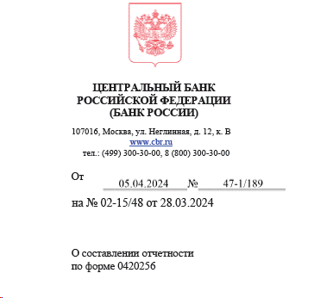
 | 60404 |  | 60404
 | Имущество, полученное в финансовую аренду (недвижимость) или Имущество, полученное в финансовую аренду (транспорт)
 | 608 | предусмотрен выход на данный актив через Владельца Основное средство и Владельца "Актив в форме права пользования" | 60804-60805-60806 |  | 60806 - об-ва фонда по договору аренды, в конце декабря 2019 был семинар Центробанка, где сказано - указание 4028-У в редакции от 5276-У 30.09.2019 используется при расчете СС НПФ, а форма 256 - отчет о составе портфеля СС (не является расчетом СС), поэтому 60806 как показывали в ПРОЧИХобязательствах так и продолжаем, НО дополнительную информацию о сумме такого обязательства и размере превышения суммы указанного обязательства фонда над стоимостью актива следует привести в пояснительной записке к отчетности (сайт ЦБ » http://www.cbr.ru/explan/kol_invest - смотри скрин рядом с блоком 50 (прочие Обяз)
 | 60807 | Если Владелец Номенклатура через галочку "это ОС" связь со Справочником ОС | 60807 |  | вложения, новый счет, учтен в такс 3.0 (согласно изменениям к 486-П (4745-У от 22.03.2018)
 | Нематериальные активы
 | 609 |  | 60901+60905+60906-60903
 | Запасы
 | 610 |  | 61002+61003+61008+61009+61010+61013+61014 |  | 62101+62102 в НПФ не бывает
 | Налог на добавленную стоимость уплаченный
 | 60310 |  | 60310
 | Отложенные налоговые активы
 | 61702 |  | 61702
 | 61703 |  | 61703
 | Прочие активы
 |  | ЗАПОЛНЯЕТСЯ раздел Нестандартные параметры при формировании реготчета | возможны части счетов (4623-У) 60334, 60336, 60330, 52801-02, 47417, 20804, 20805, 42319, 42619, 42819, 42919, 43019, 43119, 43219, 43319, 43419, 43519, 43619, 43719, 43819, 43919, 44019, 52019, 52319, 60324, 47425, 20321, 60345; счет 60329 ( см письмо ЦБ в НАПФ 47-2-3/2585 от 28.09.2018); счет 50905 - см. комментарий в ячейке D1
 | Задолженность ПР перед собственными средствами
 | 30306 | вид деятельности ПР | (30305 ПР Кт конец - 30305 ПР Дт конец) -(30306 ПР Дт конец - 30306 ПР Кт конец) |  | эти значения есть в форме 1ФС строка 182. ДО 09.04.2024 наше видение ситуации - мы поняли так, что Центробанк хочет видеть свёрнуто эти Задолженности, потому что если бы он хотел видеть развёрнуто, то были бы созданы классы Дебиторская задолженность ПР/ПН перед СС и Кредиторская задолженность ПР/ПН (30306 по СС это 30305 по ПР/ПН, отчет у нас по СС, поэтому формула расчета берет суммы ПН/ПР с обратным знаком со счета 30305, при условии , что в учете по видам деятельности всё отражено в соответствии с этой логикой), но с 23.10.2023 выпущено обновление и если стоимость актива по классу «Задолженность ПР перед собственными средствами» отражается со знаком «-», то соответственно актив стал обязательством, и не ПР должны в СС, а СС должны в ПР, в таких случаях значение коэфиициента СС =«1.00» ВНИМАНИЕ: Согласно Разъяснениям Банка России 47-1/189 от 05.04.2024 задолженность собственных средств перед пенсионными резервами или пенсионными накоплениямм отражается по аналитическому признаку «Прочие обязательства» группы аналитических признаков «Класс обязательств». С 25.04.2024 выпущено обновление и, если стоимость актива по классу «Задолженность ПР/ПН перед собственными средствами» отражается со знаком «-», то соответственно актив стал обязательством, и не ПР/ПН должны в СС, а СС должны в ПР/ПН, поэтому такие значения отражаются в классе активов "Прочие обязательства" ПО УМОЛЧАНИЮ (блок 50), при этом в блоке 34.1 и 34.2 отражается ноль.
 | Задолженность ПН перед собственными средствами
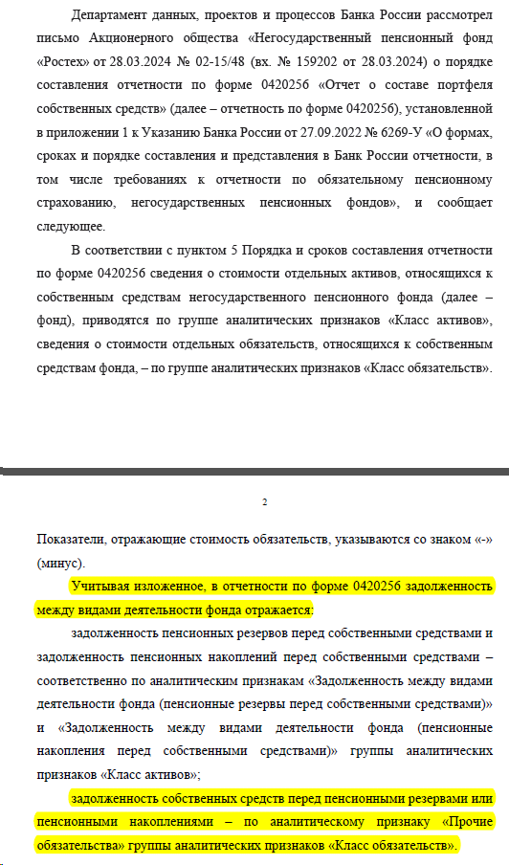
 | 30306 | вид деятельности ПН | (30305 ПН Кт конец - 30305 ПН Дт конец) - (30306 ПН Дт конец - 30306 ПН Кт конец) |  | эти значения есть в форме 1ФС строка 182. ДО 09.04.2024 наше видение ситуации - мы поняли так, что Центробанк хочет видеть свёрнуто эти Задолженности, потому что если бы он хотел видеть развёрнуто, то были бы созданы классы Дебиторская задолженность ПР/ПН перед СС и Кредиторская задолженность ПР/ПН (30306 по СС это 30305 по ПР/ПН, отчет у нас по СС, поэтому формула расчета берет суммы ПН/ПР с обратным знаком со счета 30305, при условии , что в учете по видам деятельности всё отражено в соответствии с этой логикой), но с 23.10.2023 выпущено обновление и если стоимость актива по классу «Задолженность ПР перед собственными средствами» отражается со знаком «-», то соответственно актив стал обязательством, и не ПР должны в СС, а СС должны в ПР, в таких случаях значение коэфиициента СС =«1.00»
 | ОБЯЗАТЕЛЬСТВА
 | Производные финансовые инструменты, по которым ожидается уменьшение экономических выгод
 | 526 | до перехода на IFRS 9 у НПФ таких счетов не будет | 52602+52604+52702
 | Налог на добавленную стоимость полученный
 | 60309 |  | 60309
 | Отложенные налоговые обязательства
 | 61701 |  | 61701
 | Расчеты по налогу на прибыль
 | 60328 |  | 60328
 | Расчеты по налогам и сборам, кроме налога на прибыль (Обязательства)
 | 60301 |  | 60301
 | Расчеты по социальному страхованию и обеспечению
 | 60335 |  | 60335
 | Расчеты по договорам администрирования договоров обязательного пенсионного страхования и не государственного пенсионного обеспечения
 | 60333 |  | 60333
 | Расчеты с поставщиками и подрядчиками (Обязательства)
 | 60311 | Разделитель.Договор | 60311+61304+31002 |  | 61304 с 01.01.2022 счет исключен из ЕПС_по счету 61304 - см. лист файла "5_ИнструкцияКсчету61403_блок19
 | Расчеты покупателями и клиентами
 | 60331 |  | 60331
 | Расчеты с акционерами, участниками
 | 60320 |  | 60320
 | Расчеты с организациями-нерезидентами по хозяйственным операциям (Обязательства)
 | 60313 |  | 60313
 | Расчеты с работниками по подотчетным суммам (Обязательства)
 | 60307 |  | 60307
 | Обязательства по выплате долгосрочных вознаграждений работникам
 | 60349 |  | 60349
 | Обязательства по выплате краткосрочных вознаграждений работникам
 | 60305 |  | 60305
 | Расчеты с прочими кредиторами
 | 60322 |  | 60322
49.1 | 47903 |  | 47903 |  | признак ДУ=Да всегда есть, будет образовываться новая строка
_ | Прочие обязательства
50 |  | ЗАПОЛНЯЕТСЯ раздел Нестандартные параметры при формировании реготчета | возможны части счетов (4623-У): 47407 +47422+47903+47416+52803+52804+60806(в конце декабря 2019 был семинар Центробанка, где сказано - указание 4028-У в редакции от 5276-У 30.09.2019 используется при расчете СС НПФ, а форма 256 - отчет о составе портфеля СС (не является расчетом СС), поэтому 60806 как показывали в ПРОЧИХобязательствах так и продолжаем, НО начиная с такс 4.2 изменились условия для расчета значения в графе 23 для класса "Прочие обязательства" (блок 50) и пояснительной записки к отчетности не требуется - см. скрины ниже С 11.04.2024 выпущено обновление и, если стоимость актива по классу «Задолженность ПР/ПН перед собственными средствами» отражается со знаком «-», то соответственно актив стал обязательством, и не ПР/ПН должны в СС, а СС должны в ПР/ПН, поэтому такие значения отражаются в классе активов "Прочие обязательства" (блок 50), при этом в блоке 34.1 и 34.2 отражается ноль.
 | РАСЧЕТНЫЕ итоговые строки |  |  | Пояснения к блоку 50_Прочие Обязательства
51.1 | Итого по активам (не является показателем таксономии) |  | сумма всех Активов (блоки с 1 по34.2), итоги "бьются" по графам 20, 23, 28
51.2 | Итого по обязательствам (не является показателем таксономии) |  | сумма всех Обязательств (блоки с 35 по50), итоги "бьются" по графам 20, 23 есть особенности расчета графы 23 по блоку 50 - см.ниже Пояснения к блоку 50_Прочие Обязательства
51.3 | Итого по портфелю (не является показателем таксономии) |  | подсчитываются итоги по графам 20, 23, 28
51.4 | Размер собственных средств 6269-У: По показателю «Размер собственных средств» указывается величина собственных средств фонда, определяемая как разность стоимости активов и обязательств, принимаемой к расчету собственных средств фонда в соответствии с установленным Банком России порядком расчета собственных средств фондов(4028-У) ранее строка называлась "Итого расчет СС (не является показателем таксономии)"_для такс 4.2 |  | Результат отражается в графе 23 по следующему алгоритму: расчетная сумма СС = Итого по портфелю по графе 23

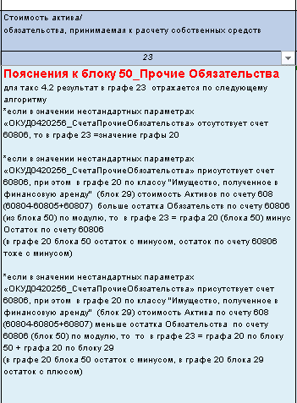
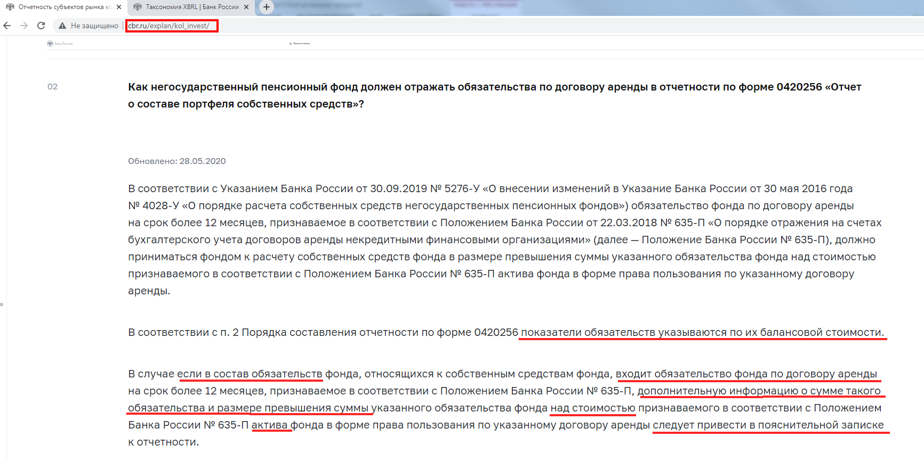

1_расшифровка
...
5 | 13 | 14 | 15 | 16 | 7 | 8 | 9 | 17 | 18 | 19 | 20 | 10
16 | 17 | 18 | 18.1_вспом к 18 графе | 19 | 21 | 22 | 23 | 24 | 25 | 26 | 27 | 28
Лицевые счета.Валюта.Цифровой код из Справочника Валют | Если в графе 16 ≠ 643, то берём суммарный остаток по группе лицевых счетов на конец отчетного периода в иностранной валюте, иначе «0» В таксономии в этой роли в сопоставлении ставим по этому показателю Разрядность "2" | 0 |  | 0,00 | 20505 20506 | * выполняется условие соответствия рейтинга Кредитной организации рейтингу, установленному Советом Директоров ЦБ (см. лист "инструкцияРейтинги") иначе «0,00» | Произведение граф 20 и 22 | 0,00 | - | - | - | *в типовой настройке для таксономии 1.3.1 принималась за данность информативность этой колонки, разъяснений от Центробанка не было, и поэтому в данную колонку отбирались обороты за месяц: Кт 71001 (СОФР 31120-31121) (при этом у Дт должен быть Владелец Банковский счет=р/с либо Разделитель.Договор.Депозит.Банковскийсчет=р/с) *в типовой настройке для таксономии 3.1 была пересмотрена логика и механизм отбора значения в эту колонку, методологически было решено отражать в графе остаток начисленных процентов по МНО по счету 20603, у которого Владелец=Банковский счет равен тому же реквизиту (Владелец.Банковский счет) счетов 20501/47901 (то есть в графе отражается начисленная, но не зачисленная на р/с сумма процентов) *486-П в ред 5890-У с 01.01.2022 введен счет 20507для учета процентов на р/с (для тех, кто использует ИФРС-9 это обязательно), однако, отражение в отчетности сумм начисленных % на р/с продолжает осуществляться по прежнему алгоритму (со счета 20603) + добавлен отбор остатков по счету 20507 для тех, кто перешел на такой учет
Лицевые счета.Валюта.Цифровой код из Справочника Валют | Если в графе 16 ≠ 643, то берём суммарный остаток по группе лицевых счетов на конец отчетного периода в иностранной валюте, иначе «0» В таксономии в этой роли в сопоставлении ставим по этому показателю Разрядность "2" | 0 |  | 0,00 | 20616 20615 | значение «1,00», если ОДНОВРЕМЕННО выполняются условия по лицевому счету *НЕ включена галочка "Субординированный депозит " в Справочнике Депозитов *НЕ стоит флажок «аффилированная сторона» во Вкладке «счета и договоры» в Справочнике Контрагентов (из справочника Банковские счета по полю-связке «Банк – Контрагент» выходим на Справочник Контрагентов). *НЕ заполнено свойство «Вид связанной стороны» в регистре Периодические сведения (НФО) в Справочнике Контрагентов на отчетную дату (из справочника Банковские счета по полю-связке «Банк – Контрагент» выходим на Справочник Контрагентов) *менее 90 дней разность значений «конец отчетного периода» (т.е. дата отчета, т.е. графа 2) и поля «Дата окончания депозита» из Справочника Депозитные вклады * включена галочка «Содержит условие о досрочном расторжении договора по требованию» в Справочнике Депозитов * выполняется условие соответствия рейтинга Кредитной организации рейтингу (справочник Банки), установленному Советом Директоров ЦБ (см. лист "инструкцияРейтинги") иначе «0,00» | Произведение граф 20 и 22 | поле Процент по депозиту из Справочника Депозитные Вклады | поле Дата начала депозита из Справочника Депозитные Вклады | поле Дата окончания депозита из Справочника Депозитные Вклады | поле Периодичность выплаты процентов (ЕПС) из Справочника Депозитные Вклады на основной вкладке: выбор значения из предопределенного списка или текста свободного написани, в последнем случае в этой графе ставится фраза "иная периодичность (расшифровать)", а введённый текст будет отражаться во вспомогательной графе "5_вспомогательная"Наименование ОС и Расшифровка к графе 27 для депозитов" | 0,00
Лицевые счета.Валюта.Цифровой код из Справочника Валют | Если в графе 16 ≠ 643, то берём суммарный остаток по группе лицевых счетов на конец отчетного периода в иностранной валюте, иначе «0» В таксономии в этой роли в сопоставлении ставим по этому показателю Разрядность "2" | 0 |  | 0,00 | если по данному л/с (ISIN из графы 7) есть действующие л/с под резервы, т.е. если Владелец л/с 50210= Владелец л/с 50245 или Владелец л/с 50310= Владелец л/с 50325 то берем соответствующий остаток на конец периода л/с 50245 или 50325 иначе “0,00” | значение «1,00», если по Ценным бумагам (Владельцам лицевых счетов) одновременно: • есть соответствие рейтинга Выпуска облигаций/Эмитента рейтингу, установленному Советом Директоров ЦБ (см. лист "инструкцияРейтинги") • НЕ стоит флажок «аффилированная сторона» во Вкладке «счета и договоры» Справочника Контрагентов (Эмитентов) • НЕ заполнено свойство «Вид связанной стороны» в регистре Периодические сведения (НФО) в Справочнике Контрагентов на отчетную дату иначе «0,00» | Произведение граф 20 и 22 | Справочник Ценные бумаги/ вкладка Купоны, срез последних по полю "Дата фиксации", берется значение из поля Процент по купону | Справочник ЦБ/Общие/Период размещения ценной бумаги/Дата начала размещения | Справочник ЦБ/Общие/Период размещения ценной бумаги/Дата окончания размещения | значение из поля Периодичность выплаты процентов (ЕПС) из Справочника Ценные бумаги/ вкладка Дополнительно: выбор значения из предопределенного списка или текста свободного написани, в последнем случае в этой графе ставится фраза "иная периодичность (расшифровать)", а введённый текст будет отражаться во вспомогательной графе "5_вспомогательная"Наименование ОС и Расшифровка к графе 27 для депозитов" | 0,00
данные из поля "Валюта номинала" справочника ЦБ/.Валюта.Цифровой код из Справочника Валют | срез последних записей в регистре вкладки "Номинал" Справочника Ценных бумаг. В случае отсутствия данной вкладки информация собирается из поля "Номинал" во вкладке"Общие" справочника ЦБ. | *4282-У заполнение происходило из регистра учета ЦБ «мсфо_УчетЦБ» (регистр Накоплений «Учет ЦБ (ЕПС)»), колонка «Количество» срез последних с отбором из документа регистратора Ценных бумаг с нужным ИСИНом и с видом деятельности ОУД (СС) с точностью до 6 знаков), однако, если ЦБ находятся в ДУ, этот регистр не заполняется *4623-У Порядок составления: "Для ценных бумаг резидентов показатель Количество ценных бумаг НЕ ЗАПОЛНЯЕТСЯ" *4623-У через 5118-У (вступило в силу с 19.09.2019): количество ЦБ собирается с лицевых счетов БУ с отбором по главным счетам (счетам учета только тела ЦБ) и Разделителем (Элемент стоимости ЦБ). Значение аналитики=начало на "0" (т.к. в основном в типовой конфигурации тело ЦБ имеет значение "0 - Стоимость ценных бумаг", однако, возможны варианты и тогда отбор работать не будет - необходима индив настройка отбора по этой колонке) *для таксономии 4.1 (4623-У в ред 5712-У): из регистра "Общие настройки (УНПФ)/Настройки заполнения отчетности/Элементы стоимости ЦБ" делается отбор "значение Аналитики" по Элементу стоимости=Тело | вспомогательная графа для сопоставления в таксономии, начиная с версии 4.1 (в мэппинге используется поле Колонка разрядности) автозаполнение: *если значение Количества ЦБ – целое число, то разрядность=0 * значение Количества ЦБ – дробное число, то разрядность=20 | Если в графе 14 ≠ 643, то вычисляем процент значения по конкретной строке/ИСИН в ячейке 18 от общей СУММы блоков с 4-14 по колонке 18, иное «0,00» | если по данному л/с (ISIN из графы 7) есть действующие л/с под резервы, т.е. если Владелец л/с 50210= Владелец л/с 50245 или Владелец л/с 50310= Владелец л/с 50325 то берем соответствующий остаток на конец периода л/с 50245 или 50325 иначе “0,00” | иначе «0,00» | Произведение граф 20 и 22 | 0,00 | - | - | - | 0,00
 |  |  |  |  | если по данному л/с (ISIN из графы 7) есть действующие л/с под резервы, т.е. если Владелец л/с 50209= Владелец л/с 50244 или Владелец л/с 50309= Владелец л/с 50324, то берем соответствующий остаток на конец периода л/с 50244 или 50324 иначе “0,00” |  | Произведение граф 20 и 22 | 0,00 | - | - | - | 0,00
 |  |  |  |  | если по данному л/с (ISIN из графы 7) есть действующие л/с под резервы, т.е. если Владелец л/с 50207= Владелец л/с 50242 или Владелец л/с 50307= Владелец л/с 50322, то берем соответствующий остаток на конец периода л/с 50242 или 50322 иначе “0,00” |  | Произведение граф 20 и 22 | 0,00 | - | - | - | 0,00
 |  |  |  |  | если по данному л/с (ISIN из графы 7) есть действующие л/с под резервы, т.е. если Владелец л/с 50211= Владелец л/с 50246 или Владелец л/с 50311= Владелец л/с 50326, то берем соответствующий остаток на конец периода л/с 50246 или 50326 иначе “0,00” |  | Произведение граф 20 и 22 | 0,00 | - | - | - | 0,00
 |  |  |  |  | если по данному л/с (ISIN из графы 7) есть действующие л/с под резервы, т.е. если Владелец л/с 50208= Владелец л/с 50243 или Владелец л/с 50308= Владелец л/с 50323, Владелец л/с 50414= Владелец л/с 50422 то берем соответствующий остаток на конец периода л/с 50243 или 50323 или 50422 иначе “0,00” |  | Произведение граф 20 и 22 | 0,00 | - | - | - | 0,00
 |  |  |  |  | 21 если по данному л/с (ISIN из графы 7) есть действующие л/с под резервы, т.е. если Владелец л/с 50205= Владелец л/с 50240 или Владелец л/с 50305= Владелец л/с 50320, то берем соответствующий остаток на конец периода л/с 50240 или 50320 иначе “0,00” |  | Произведение граф 20 и 22 | 0,00 | - | - | - | 0,00
 |  |  |  |  | если по данному л/с (ISIN из графы 7) есть действующие л/с под резервы, т.е. если Владелец л/с 50206= Владелец л/с 50241 или Владелец л/с 50306= Владелец л/с 50321, то берем соответствующий остаток на конец периода л/с 50241 или 50321 х иначе “0,00” |  | Произведение граф 20 и 22 | 0,00 | - | - | - | 0,00
данные из поля "Валюта номинала" справочника ЦБ/.Валюта.Цифровой код из Справочника Валют |  |  |  |  | если по данному л/с (ISIN из графы 7) есть действующие л/с под резервы, т.е. если Владелец л/с 50707= Владелец л/с 50734 то берем его остаток на конец периода иначе “0,00” | 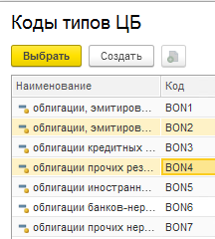 значение «1,00», если по Ценным бумагам (Владельцам лицевых счетов) одновременно: • в поле Код типа ЦБ (графа 8) в Справочнике Вид Ценных бумаг значение из списка (SHS1, SHS2, SHS3, SHS4, SHS5, SHS6) (т.е. для группы Ценных бумаг «Акции») • в регистре сведений «Листинг ЦБ” по строке с анализируемой ценной бумагой последняя запись, датированная ранее последнего дня отчета, одновременно содержит -поле «тип котировального Списка» = “1 уровень” из Справочника “котировальные списки Ценных бумаг” (можно воспользоваться данными с сайта МММБ https://www.moex.com/ru/listing/securities-list.aspx) -заполнено поле "Торговая секция по умолчанию" в Справочнике Биржи и НЕ стоит флажок в поле ”иностранная биржа” из Справочника «Торговые секции» • Не стоит флажок «аффилированная сторона» во Вкладке «счета и договоры» Справочника Контрагентов по связке Лицевые счета. Ценная бумага (Владелец).Банк.Наименование • НЕ заполнено свойство «Вид связанной стороны» в регистре Периодические сведения (НФО) в Справочнике Контрагентов на отчетную дату по связке Лицевые счета. Ценная бумага (Владелец).Банк.Наименование • в графе 21 по этой строке значение «0,00» иначе «0,00» | Произведение граф 20 и 22 | 0,00 | - | - | - | 0,00
 |  |  |  |  | если по данному л/с (ISIN из графы 7) есть действующие л/с под резервы, т.е. если Владелец л/с 50705= Владелец л/с 50732 то берем его остаток на конец периода иначе “0,00” |  | Произведение граф 20 и 22
 |  |  |  |  | если по данному л/с (ISIN из графы 7) есть действующие л/с под резервы, т.е. если Владелец л/с 50708= Владелец л/с 50735 то берем его остаток на конец периода иначе “0,00” |  | Произведение граф 20 и 22
 |  |  |  |  | если по данному л/с (ISIN из графы 7) есть действующие л/с под резервы, т.е. если Владелец л/с 50706= Владелец л/с 50733 то берем его остаток на конец периода иначе “0,00” |  | Произведение граф 20 и 22
Лицевые счета.Валюта.Цифровой код из Справочника Валют | 0 | 0 |  | 0,00 | - | 0,00 | Произведение граф 20 и 22 | 0,00 | - | - | - | 0,00
данные из поля "Валюта номинала" справочника ЦБ/.Валюта.Цифровой код из Справочника Валют однако, по большому счету у Паёв нет номинальной стоимости, а значит нет и Кода валюты номинала. | срез последних записей в регистре вкладки "Номинал" Справочника Ценных бумаг. В случае отсутствия данной вкладки информация собирается из поля "Номинал" во вкладке"Общие" справочника ЦБ. | см заполнение блоков 4-14 | вспомогательная графа для сопоставления в таксономии, начиная с версии 4.1 (в мэппинге используется поле Колонка разрядности) автозаполнение: *если значение Количества ЦБ – целое число, то разрядность=0 * значение Количества ЦБ – дробное число, то разрядность=20 | Если в графе 14 ≠ 643, то с точностью до 2 знаков вычисляем процент значения в ячейке 18 от общей СУММы по колонке 18 иное «0,00» | если по данному ISIN (из графы 7) есть лицевой счет 60115 то берем его остаток на конец периода иначе “0,00” | 0,00 | Произведение граф 20 и 22 | 0,00 | - | - | - | 0,00
Лицевые счета.Валюта.Цифровой код из Справочника Валют | - | 0, |  | 0,00 | *остатки со счета 60206 с аналитикой Разделитель.Договор *остатки со счета 6011-14 с аналитикой Разделитель.Договор согласно рекомендациям Центробанка, изложенным в абзаце 4 письма "О составлении отчетности по форме 0420256" исходящий № 47-2/3263 от 27.12.2019г. добавлен отбор остатков по счетам учета 60101-04 и 60111-14 (резерв) | значение «1,00», если по Контрагенту: *у Контрагента есть соответствие рейтинга Дебитора рейтингу, установленному Советом Директоров ЦБ (методика соответствия рейтингов описана отдельно) *Контрагент не является аффилированноый или связанной стороной, *в справочнике Договоры поле Дата погашения либо пустое, либо заполнено значением, удовлетворяющим формуле: Дата погашения - Дата отчетная менее 90 дней иначе значение «0,00», | Произведение граф 20 и 22 | 0,00 | - | - | - | 0,00
Лицевые счета.Валюта.Цифровой код из Справочника Валют | - | 0 |  | 0,00 | если по Владельцу л/с есть лицевой счет 30607 или 47425 или 47904 то берем его остаток на конец периода сгруппировкой по Контрагенту иначе “0,00” | значение «1,00» если одновременно выполняются условия * по Контрагенту ЕСТЬ соответствия рейтинга Дебитора рейтингу, установленному Советом Директоров ЦБ (методика соответствия рейтингов описана отдельно) *конрагент не является аффилированноый или связанной стороной * в графе 21 значение 0,00 иначе «0,00» | Произведение граф 20 и 22 | 0,00 | - | - | - | 0,00
Лицевые счета.Валюта.Цифровой код из Справочника Валют | - | 0 |  | 0,00 | если по Разделителю Договор у л/с есть соответствующий л/с 60324, то сгруппировав по Контрагенту берем его остаток на конец периода, иначе «0,00» *для шестой (седьмой) строк – просуммировать остатки по всем лицевым счетам 60324 за минусом тех, кто участвует в формировании первых пяти строчек этого блока, иначе «0,00» | значение «1,00», если: *у Контрагента есть соответствие рейтинга Дебитора рейтингу, установленному Советом Директоров ЦБ (методика соответствия рейтингов описана отдельно) *Контрагент не является аффилированноый или связанной стороной, *для строки 19_ПРОЧИЕ дополнительное условие: в справочнике Договоры поле Дата погашения либо пустое, либо заполнено значением, удовлетворяющим формуле: (Дата погашения - Дата отчетная) менее 90 дней *для пяти дебиторов с наибольшей задолженностью действует правило: если по дебитору выполнены все предыдущие условия, но часть балансовой стоимости (графа 20 реготчета) является суммой просроченной дебиторской задолженности или задолженности со сроком возврата более 90 дней, то коэффициент в графе 22 отражается равным 1,00. При этом в пояснительной записке к отчетности можно раскрыть суммы по коэффициентам уровня дебиторской задолженности иначе значение «0,00» | Произведение граф 20 и 22 | 0,00 | - | - | - | 0,00
Лицевые счета.Валюта.Цифровой код из Справочника Валют | - | 0 |  | 0,00 | если по Разделителю Договор у л/с есть соответствующий л/с 60324, то сгруппировав по Контрагенту берем его остаток на конец периода, иначе «0,00» | значение «1,00», если по Контрагенту: *у Контрагента есть соответствие рейтинга Дебитора рейтингу, установленному Советом Директоров ЦБ (методика соответствия рейтингов описана отдельно) *Контрагент не является аффилированноый или связанной стороной, *в справочнике Договоры поле Дата погашения либо пустое, либо заполнено значением, удовлетворяющим формуле: Дата погашения - Дата отчетная менее 90 дней иначе значение «0,00», | Произведение граф 20 и 22 | 0,00 | - | - | - | 0,00
Лицевые счета.Валюта.Цифровой код из Справочника Валют | - | 0 |  | 0,00 | если по Разделителю Договор у л/с есть соответствующий л/с 60324, то сгруппировав по Контрагенту берем его остаток на конец периода, иначе «0,00» | значение «1,00», если по Контрагенту: *у Контрагента есть соответствие рейтинга Дебитора рейтингу, установленному Советом Директоров ЦБ (методика соответствия рейтингов описана отдельно) *Контрагент не является аффилированноый или связанной стороной, *в справочнике Договоры поле Дата погашения либо пустое, либо заполнено значением, удовлетворяющим формуле: Дата погашения - Дата отчетная менее 90 дней иначе значение «0,00», | Произведение граф 20 и 22 | 0,00 | - | - | - | 0,00
...

4_ИнструкцияКсчету61403_блок19
Отражение информации об использовании счетов 61403 и 61304 реализован автоматически. Согласно таблице группировок показателей в Указании 4623-У, остатки по указанным счетам включаются в графу 20 (балансовая стоимость) по классу актива "Расчеты с поставщиками и подрядчиками (Активы)" и по классу обязательств "Расчеты с поставщиками и подрядчиками (Пассивы)" соответственно. | с 01.01.2022 года 486-П в редакции 5890-У дополнительные разъяснения по вопросу учета авансов (предоплат) с 01.01.2022: Указанием Банка России № 5890-У[1], вступающим в силу с 01.01.2022, из Плана счетов бухгалтерского учета исключаются балансовые счета № 613 «Авансы (предоплаты) полученные», № 61304 «Авансы (предоплаты) полученные по другим операциям» (далее – балансовый счет № 61304), № 614 «Авансы (предоплаты) уплаченные», № 61403 «Авансы (предоплаты), уплаченные по другим операциям» (далее – счет № 61403). В случае если полученные (уплаченные) авансы (предоплаты) подлежат отнесению на счета по учету доходов и расходов в следующем календарном году, остатки по балансовым счетам № 61304, № 61403 необходимо 01.01.2022 перенести на счета по учету расчетов с поставщиками и подрядчиками, по учету расчетов с покупателями и клиентами, по учету расчетов с прочими кредиторами. С 01.01.2022 программное обеспечение или лицензии, не удовлетворяющие критериям признания в качестве нематериальных активов, а также услуги по сопровождению программных продуктов необходимо отражать по дебету балансового счета № 60312 «Расчеты с поставщиками и подрядчиками» и осуществлять списание на счет по учету соответствующих расходов не позднее последнего рабочего дня временного интервала, установленного учетной политикой некредитной финансовой организации (месяца, квартала, года), по символу ОФР исходя из экономического содержания операции. По вопросу 2. Суммы уплаченных авансов (предоплат), учитываемые на отчетную дату на счете № 60312, в бухгалтерской (финансовой) отчетности, составляемой в соответствии с Положением Банка России № 527-П[2], включаются в статью «Прочие активы» бухгалтерского баланса негосударственного пенсионного фонда и раскрываются по строке «Расчеты с поставщиками и подрядчиками» таблицы «Прочие активы» примечания «Прочие активы» в составе бухгалтерской (финансовой) отчетности негосударственного пенсионного фонда. ________________________________________ [1] Указание Бан
Инструкция по настройке (корректировке) шаблона Лицевого счета и Правил проводок по счету 61403 «Авансы (предоплаты), уплаченные по другим операциям»
В связи с тем, что данный счет участвует в формировании показателей формы ОКУД 0420256 "Отчет о составе портфеля собственных средств" в графе 20 (балансовая стоимость) по классу актива "Расчеты с поставщиками и подрядчиками (Активы)", необходимо изменить подход к структуре лицевого счета: Владелец счета (объект учета) – РБП; Разделитель – Договор
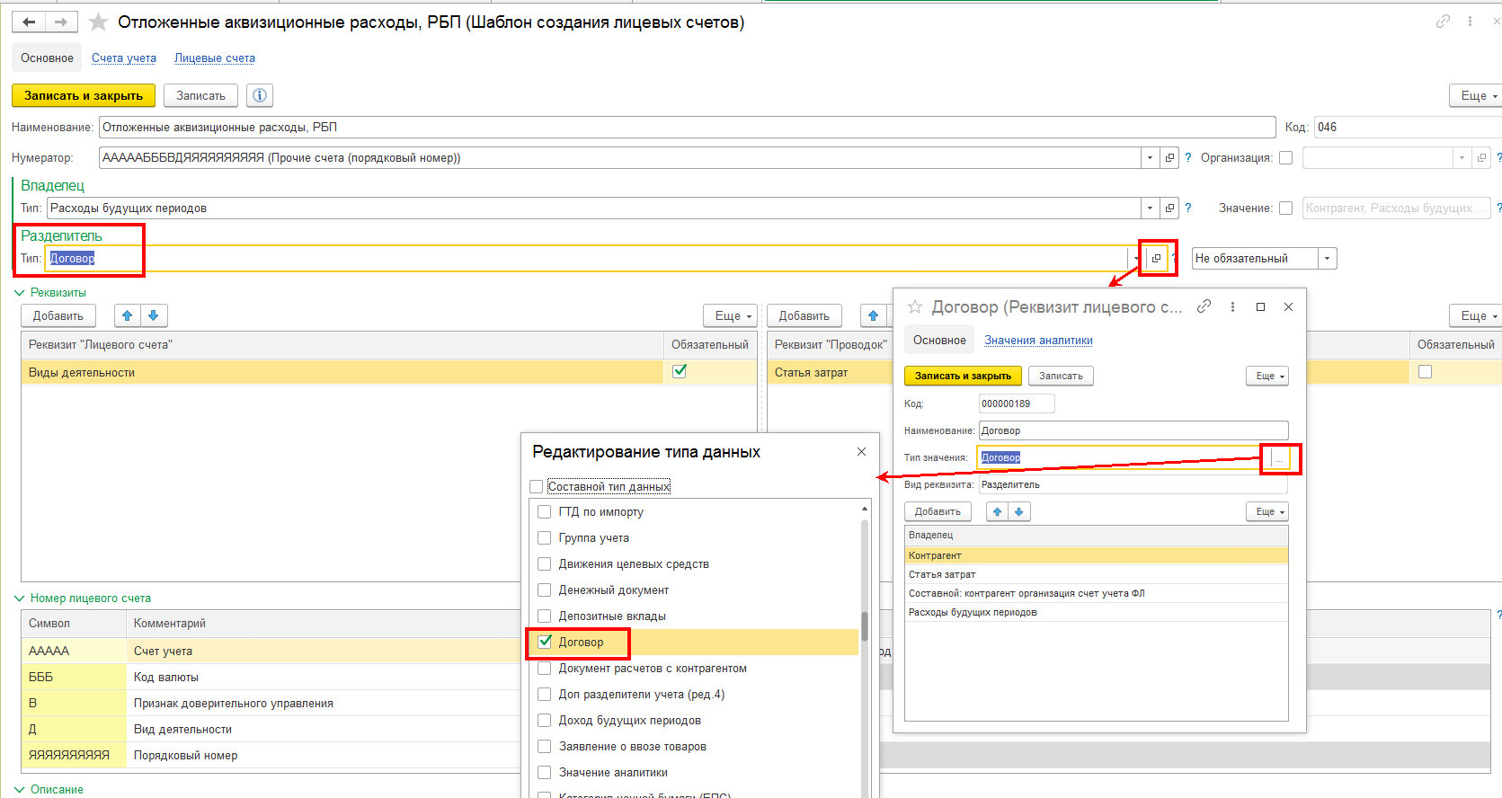

Подготовить новые правила формирования проводок

В правилах, которые применялись ранее, можно поставить ограничение по дате использования и создать новое правило, где необходимо учесть заполнение необходимых реквизитов, также в отборах нужно установить дату начала использования. Документы, которые должно отрабатывать новое правило необходимо перепровести.
В справочнике "Расходы будущих периодов" в регистре "Периодические сведения (НФО)" необходимо заполнить значение по свойству "Договор контрагента", выбрав из Справочника договоров данные по договору (для того, чтобы при отработке Правила формирования проводки в поле "Разделитель" по договору отражалась нужная информация).
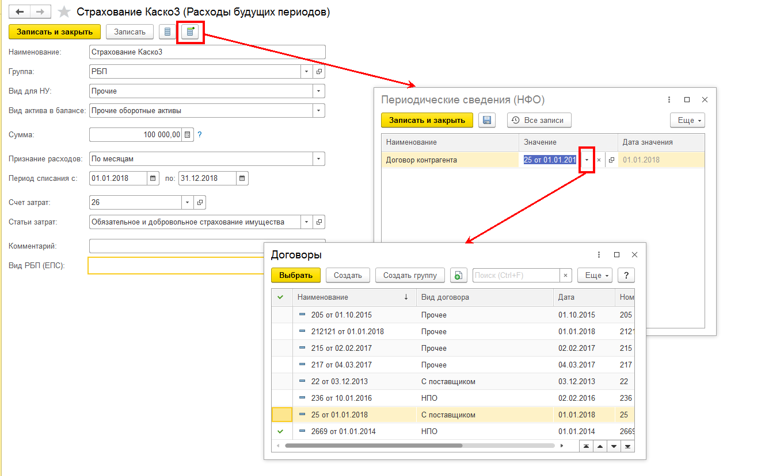

Учет по счету 61304 "Авансы (предоплаты) полученные по другим операциям" необходимо организовать по аналогии.

